RDC
Regionale inventarisatie applicatielandschap

Uitleg
Op verzoek van o.a. de informatiemanagers van onze participanten is deze inventarisatie opgezet. Het doel is het inzichtelijk maken van wie welke applicatie gebruikt en om de uitwisseling van kennis en ervaring te stimuleren. Tevens kan hierdoor de samenwerking versterkt worden doordat je sneller samen kan optrekken richting leverancier en mogelijk over kan gaan tot gezamenlijke aanschaf bij afloop van contracten. Dit helpt te komen tot rationalisatie van het regionale applicatielandschap en tot een zeer gewenst overzicht voor het regionaal ecosysteem. De inventarisatie is voor het eerst uitgevoerd in 2020 en herhaald aan eind 2021/begin 2022.

Referentiedomeinenmodel Care
Voor de inventarisatie van het applicatielandschap gebruiken we het Referentiedomeinenmodel Care. Het Referentiedomeinenmodel Care (RDC) is een eerste stap naar een referentiearchitectuur. Diverse zorgdomeinen, waaronder het administratieve domein en het zorginhoudelijke domein, worden met elkaar verbonden en relaties worden inzichtelijk gemaakt. Het RDC biedt een eenduidig begrippenkader. Veel meer hierover kun je vinden via onderstaande link.
Wil je meer weten? Bekijk deze website voor meer informatie: http://kennismagazine.nictiz.nl/referentiedomeinenmodel-care

Terugkoppeling resultaten
Je kan de ingevulde excel opsturen naar mariekelieverdink@zorgnetoost.nl. De resultaten worden alleen gedeeld met de betrokkenen van de participanten van ZorgNetOost die zelf ook hebben meegewerkt aan de inventarisatie.

Uitleg excel
Hieronder vind je de hoofdplaat RDC, met uitleg per cluster.
Tabblad 2 'applicatie per domein' is het invultabblad.
In het tabblad 'RDC Informatieobjecten' vind je welke informatieobjecten in welk domein zitten, dit kan meer verduidelijking geven. Op dit tabblad wordt géén actie verwacht.

Invulinstructie
Vul in kolom E de applicaties die in je organisatie per domein wordt gebruikt. Meer uitleg nodig? Gebruik hiervoor de instructiefilmpjes. Deze zijn op te vragen via mariekelieverdink@zorgnetoost.nl

Referentiemodel Care
In het RDC zijn zowel de zorg als de overige domeinen in kaart gebracht. De domeinen in de zorg zijn voor een belangrijk deel specifiek voor de caresector. Enkele domeinen zijn grotendeels generiek en daarom overgenomen uit het Referentiedomeinenmodel Ziekenhuizen (RDZ).

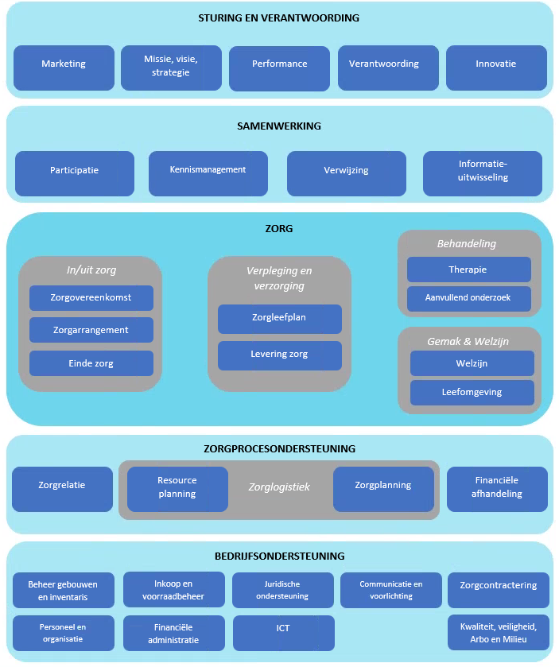
 | Sturing en verantwoording
 | Binnen sturing en verantwoording vallen de domeinen marketing, missie, visie, strategie, performance, verantwoording en innovatie. Het betreft niet enkel de strategische sturing en verantwoording vanuit het hoger management, maar ook de sturing en verantwoording op tactisch en operationeel level.

 | Samenwerking
 | Binnen samenwerking vallen de domeinen participatie, kennismanagement, verwijzing en informatie-uitwisseling. Samenwerking is een apart domein geworden. Samenwerking vindt plaats over de domeinen heen, bijvoorbeeld tussen zorg, onderwijs en onderzoek, maar ook bij verwijzing en uitwisseling met andere zorginstanties en zorgverleners. Samenwerking kent daarnaast ook zijn eigen specifieke activiteiten en informatieobjecten, denk bijvoorbeeld aan zelfmanagement(informatie). Samenwerking sluit ook goed aan bij nieuwe ontwikkelingen als Zorg 2.0, eHealth, interoperabiliteit en noodzaak voor samenwerking, uitwisseling en verbinding.

 | Zorg
 | Binnen zorg vallen de domeinen waarbinnen de zorg wordt geleverd: in/uit zorg, verpleging en verzorging, behandeling en gemak en welzijn. Deze domeinen omvatten elk eigen bedrijfsactiviteiten en informatieobjecten.

 | Zorgprocesondersteuning
 | Binnen zorgprocesondersteuning vallen de domeinen die ondersteunend zijn aan het zorgproces, onderverdeeld in: zorglogistiek, zorgrelatie en financiële afhandeling.

 | Bedrijfsondersteuning
 | Binnen bedrijfsondersteuning vallen de domeinen die ondersteunend zijn aan het bedrijfsproces, onderverdeeld in: beheer gebouwen en inventaris, personeel en organisatie, inkoop en voorraadbeheer, financiële administratie, juridische ondersteuning, ICT, communicatie en voorlichting, zorgcontractering en kwaliteit, veiligheid, Arbo en milieu.

